상품제안서
퀸센스 런던스타일 보온보냉 텀블러 250ml | 상품코드: S11855

 |  |  |  |  |  | 02-713-8555 | www.synergygift.co.kr
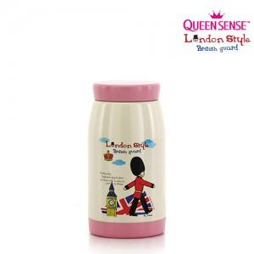

【상세/제작정보】 | 인쇄비는 별도입니다.

【인쇄/포장옵션】 | 실크 / 별도문의

【공급단가】 | 수량 | 100~ | 500~ | 1,000~ | 3,000~
*VAT별도 | 단가 | 4,460원 | 4,290원 | 4,130원 | 3,960원

【상품 URL】 | https://www.synergygift.co.kr:443/src/goods_detail.php?gdno=12084

